f1
Fig. 5.1 – Dinamica del valore della produzione dell'industria alimentare, bevande e tabacco

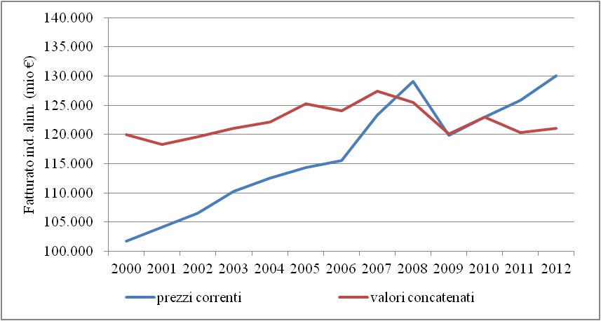

Fonte: elaborazioni su dati ISTAT

f2
Fig. 5.2 – Indice del fatturato dell'industria alimentare e manifatturiera (2010=100)

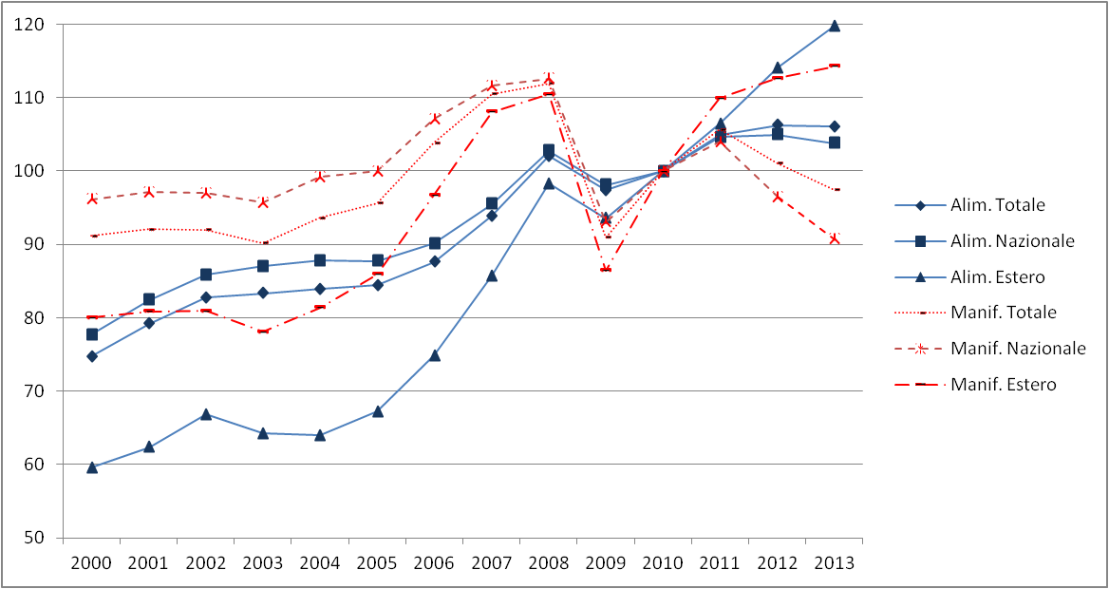

Fonte: elaborazioni su dati ISTAT

f3
 | alim | bevande |  | Alim reg /alim tot | alim / man
 | 6.7 | 10.0 | Piemonte | 6.9 | 10.4
 | 0.2 | 0.4 | Valle d'Aosta | 0.2 | 15.7
 | 10.1 | 8.2 | Lombardia | 10.0 | 5.9
 | 3.1 | 1.6 | Liguria | 3.0 | 17.0
 | 1.1 | 3.7 | Trentino Alto Adige | 1.2 | 9.5
 | 5.8 | 10.2 | Veneto | 6.1 | 6.7
 | 1.3 | 2.4 | Friuli Venezia Giulia | 1.3 | 8.3
 | 8.4 | 5.3 | Emilia Romagna | 8.2 | 10.7
 | 5.1 | 4.4 | Toscana | 5.1 | 6.4
 | 1.5 | 1.5 | Umbria | 1.5 | 11.5
 | 2.9 | 2.3 | Marche | 2.9 | 8.5
 | 6.4 | 3.4 | Lazio | 6.2 | 12.4
 | 3.4 | 4.2 | Abruzzo | 3.4 | 16.7
 | 1.0 | 0.4 | Molise | 0.9 | 25.4
 | 11.9 | 12.2 | Campania | 11.9 | 17.9
 | 8.4 | 11.2 | Puglia | 8.5 | 18.7
 | 1.5 | 1.1 | Basilicata | 1.5 | 22.5
 | 5.8 | 3.3 | Calabria | 5.7 | 27.5
 | 12.2 | 10.6 | Sicilia | 12.1 | 25.2
 | 3.3 | 3.5 | Sardegna | 3.3 | 18.5
 | 100.0 | 100.0
 |  |  | media | 5.0 | 14.8
Fig. 5.3 – Classificazione delle regioni in base al numero relativo di imprese alimentari e manifatturiere - 2013

Fonte: elaborazioni su dati Infocamere-Movimprese.

